LevelC_电能量市场出清电价
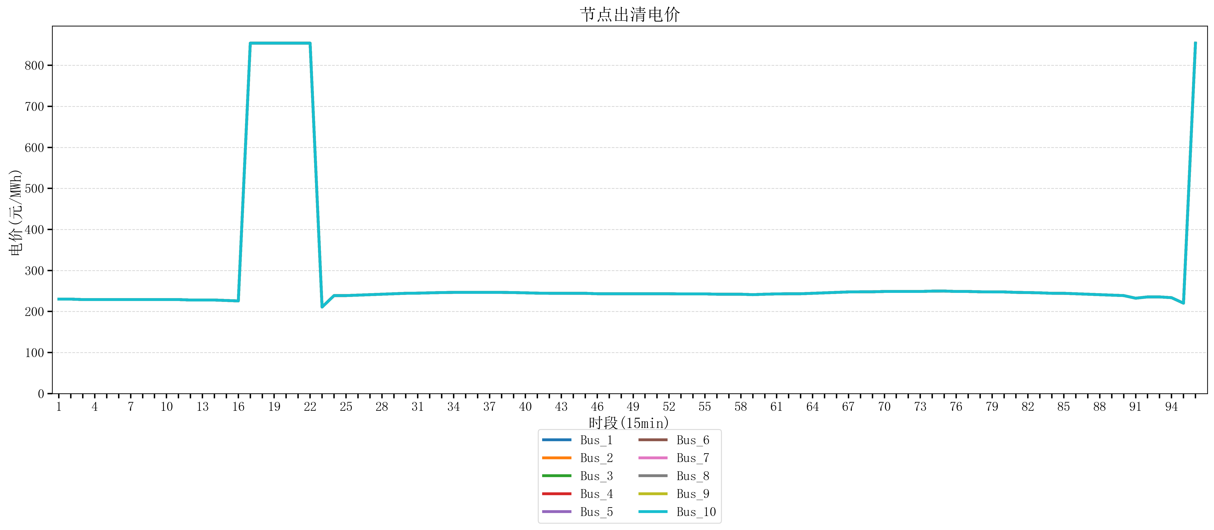
节点编号 | 电价类型 | 时段1 | 时段2 | 时段3 | 时段4 | 时段5 | 时段6 | 时段7 | 时段8 | 时段9 | 时段10 | 时段11 | 时段12 | 时段13 | 时段14 | 时段15 | 时段16 | 时段17 | 时段18 | 时段19 | 时段20 | 时段21 | 时段22
id | price_type | t1 | t2 | t3 | t4 | t5 | t6 | t7 | t8 | t9 | t10 | t11 | t12 | t13 | t14 | t15 | t16 | t17 | t18 | t19 | t20 | t21 | t22
str | str | float64 | float64 | float64 | float64 | float64 | float64 | float64 | float64 | float64 | float64 | float64 | float64 | float64 | float64 | float64 | float64 | float64 | float64 | float64 | float64 | float64 | float64
Bus_1 | 电能量电价 | 230.18632 | 230.18632 | 229.07248 | 229.07248 | 229.07248 | 229.07248 | 229.07248 | 229.07248 | 229.07248 | 229.07248 | 229.07248 | 227.95864 | 227.95864 | 227.95864 | 226.8448 | 225.73096 | 853.98584 | 853.98584 | 853.98584 | 853.98584 | 853.98584 | 853.98584
Bus_2 | 电能量电价 | 230.18632 | 230.18632 | 229.07248 | 229.07248 | 229.07248 | 229.07248 | 229.07248 | 229.07248 | 229.07248 | 229.07248 | 229.07248 | 227.95864 | 227.95864 | 227.95864 | 226.8448 | 225.73096 | 853.98584 | 853.98584 | 853.98584 | 853.98584 | 853.98584 | 853.98584
Bus_3 | 电能量电价 | 230.18632 | 230.18632 | 229.07248 | 229.07248 | 229.07248 | 229.07248 | 229.07248 | 229.07248 | 229.07248 | 229.07248 | 229.07248 | 227.95864 | 227.95864 | 227.95864 | 226.8448 | 225.73096 | 853.98584 | 853.98584 | 853.98584 | 853.98584 | 853.98584 | 853.98584
Bus_4 | 电能量电价 | 230.18632 | 230.18632 | 229.07248 | 229.07248 | 229.07248 | 229.07248 | 229.07248 | 229.07248 | 229.07248 | 229.07248 | 229.07248 | 227.95864 | 227.95864 | 227.95864 | 226.8448 | 225.73096 | 853.98584 | 853.98584 | 853.98584 | 853.98584 | 853.98584 | 853.98584
Bus_5 | 电能量电价 | 230.18632 | 230.18632 | 229.07248 | 229.07248 | 229.07248 | 229.07248 | 229.07248 | 229.07248 | 229.07248 | 229.07248 | 229.07248 | 227.95864 | 227.95864 | 227.95864 | 226.8448 | 225.73096 | 853.98584 | 853.98584 | 853.98584 | 853.98584 | 853.98584 | 853.98584
Bus_6 | 电能量电价 | 230.18632 | 230.18632 | 229.07248 | 229.07248 | 229.07248 | 229.07248 | 229.07248 | 229.07248 | 229.07248 | 229.07248 | 229.07248 | 227.95864 | 227.95864 | 227.95864 | 226.8448 | 225.73096 | 853.98584 | 853.98584 | 853.98584 | 853.98584 | 853.98584 | 853.98584
Bus_7 | 电能量电价 | 230.18632 | 230.18632 | 229.07248 | 229.07248 | 229.07248 | 229.07248 | 229.07248 | 229.07248 | 229.07248 | 229.07248 | 229.07248 | 227.95864 | 227.95864 | 227.95864 | 226.8448 | 225.73096 | 853.98584 | 853.98584 | 853.98584 | 853.98584 | 853.98584 | 853.98584
Bus_8 | 电能量电价 | 230.18632 | 230.18632 | 229.07248 | 229.07248 | 229.07248 | 229.07248 | 229.07248 | 229.07248 | 229.07248 | 229.07248 | 229.07248 | 227.95864 | 227.95864 | 227.95864 | 226.8448 | 225.73096 | 853.98584 | 853.98584 | 853.98584 | 853.98584 | 853.98584 | 853.98584
Bus_9 | 电能量电价 | 230.18632 | 230.18632 | 229.07248 | 229.07248 | 229.07248 | 229.07248 | 229.07248 | 229.07248 | 229.07248 | 229.07248 | 229.07248 | 227.95864 | 227.95864 | 227.95864 | 226.8448 | 225.73096 | 853.98584 | 853.98584 | 853.98584 | 853.98584 | 853.98584 | 853.98584
Bus_10 | 电能量电价 | 230.18632 | 230.18632 | 229.07248 | 229.07248 | 229.07248 | 229.07248 | 229.07248 | 229.07248 | 229.07248 | 229.07248 | 229.07248 | 227.95864 | 227.95864 | 227.95864 | 226.8448 | 225.73096 | 853.98584 | 853.98584 | 853.98584 | 853.98584 | 853.98584 | 853.98584
Bus_11 | 电能量电价 | 230.18632 | 230.18632 | 229.07248 | 229.07248 | 229.07248 | 229.07248 | 229.07248 | 229.07248 | 229.07248 | 229.07248 | 229.07248 | 227.95864 | 227.95864 | 227.95864 | 226.8448 | 225.73096 | 853.98584 | 853.98584 | 853.98584 | 853.98584 | 853.98584 | 853.98584
Bus_12 | 电能量电价 | 230.18632 | 230.18632 | 229.07248 | 229.07248 | 229.07248 | 229.07248 | 229.07248 | 229.07248 | 229.07248 | 229.07248 | 229.07248 | 227.95864 | 227.95864 | 227.95864 | 226.8448 | 225.73096 | 853.98584 | 853.98584 | 853.98584 | 853.98584 | 853.98584 | 853.98584
Bus_13 | 电能量电价 | 230.18632 | 230.18632 | 229.07248 | 229.07248 | 229.07248 | 229.07248 | 229.07248 | 229.07248 | 229.07248 | 229.07248 | 229.07248 | 227.95864 | 227.95864 | 227.95864 | 226.8448 | 225.73096 | 853.98584 | 853.98584 | 853.98584 | 853.98584 | 853.98584 | 853.98584
Bus_14 | 电能量电价 | 230.18632 | 230.18632 | 229.07248 | 229.07248 | 229.07248 | 229.07248 | 229.07248 | 229.07248 | 229.07248 | 229.07248 | 229.07248 | 227.95864 | 227.95864 | 227.95864 | 226.8448 | 225.73096 | 853.98584 | 853.98584 | 853.98584 | 853.98584 | 853.98584 | 853.98584
Bus_15 | 电能量电价 | 230.18632 | 230.18632 | 229.07248 | 229.07248 | 229.07248 | 229.07248 | 229.07248 | 229.07248 | 229.07248 | 229.07248 | 229.07248 | 227.95864 | 227.95864 | 227.95864 | 226.8448 | 225.73096 | 853.98584 | 853.98584 | 853.98584 | 853.98584 | 853.98584 | 853.98584
Bus_16 | 电能量电价 | 230.18632 | 230.18632 | 229.07248 | 229.07248 | 229.07248 | 229.07248 | 229.07248 | 229.07248 | 229.07248 | 229.07248 | 229.07248 | 227.95864 | 227.95864 | 227.95864 | 226.8448 | 225.73096 | 853.98584 | 853.98584 | 853.98584 | 853.98584 | 853.98584 | 853.98584
Bus_17 | 电能量电价 | 230.18632 | 230.18632 | 229.07248 | 229.07248 | 229.07248 | 229.07248 | 229.07248 | 229.07248 | 229.07248 | 229.07248 | 229.07248 | 227.95864 | 227.95864 | 227.95864 | 226.8448 | 225.73096 | 853.98584 | 853.98584 | 853.98584 | 853.98584 | 853.98584 | 853.98584
Bus_18 | 电能量电价 | 230.18632 | 230.18632 | 229.07248 | 229.07248 | 229.07248 | 229.07248 | 229.07248 | 229.07248 | 229.07248 | 229.07248 | 229.07248 | 227.95864 | 227.95864 | 227.95864 | 226.8448 | 225.73096 | 853.98584 | 853.98584 | 853.98584 | 853.98584 | 853.98584 | 853.98584
Bus_19 | 电能量电价 | 230.18632 | 230.18632 | 229.07248 | 229.07248 | 229.07248 | 229.07248 | 229.07248 | 229.07248 | 229.07248 | 229.07248 | 229.07248 | 227.95864 | 227.95864 | 227.95864 | 226.8448 | 225.73096 | 853.98584 | 853.98584 | 853.98584 | 853.98584 | 853.98584 | 853.98584
Bus_20 | 电能量电价 | 230.18632 | 230.18632 | 229.07248 | 229.07248 | 229.07248 | 229.07248 | 229.07248 | 229.07248 | 229.07248 | 229.07248 | 229.07248 | 227.95864 | 227.95864 | 227.95864 | 226.8448 | 225.73096 | 853.98584 | 853.98584 | 853.98584 | 853.98584 | 853.98584 | 853.98584
Bus_21 | 电能量电价 | 230.18632 | 230.18632 | 229.07248 | 229.07248 | 229.07248 | 229.07248 | 229.07248 | 229.07248 | 229.07248 | 229.07248 | 229.07248 | 227.95864 | 227.95864 | 227.95864 | 226.8448 | 225.73096 | 853.98584 | 853.98584 | 853.98584 | 853.98584 | 853.98584 | 853.98584
Bus_22 | 电能量电价 | 230.18632 | 230.18632 | 229.07248 | 229.07248 | 229.07248 | 229.07248 | 229.07248 | 229.07248 | 229.07248 | 229.07248 | 229.07248 | 227.95864 | 227.95864 | 227.95864 | 226.8448 | 225.73096 | 853.98584 | 853.98584 | 853.98584 | 853.98584 | 853.98584 | 853.98584
Bus_23 | 电能量电价 | 230.18632 | 230.18632 | 229.07248 | 229.07248 | 229.07248 | 229.07248 | 229.07248 | 229.07248 | 229.07248 | 229.07248 | 229.07248 | 227.95864 | 227.95864 | 227.95864 | 226.8448 | 225.73096 | 853.98584 | 853.98584 | 853.98584 | 853.98584 | 853.98584 | 853.98584
Bus_24 | 电能量电价 | 230.18632 | 230.18632 | 229.07248 | 229.07248 | 229.07248 | 229.07248 | 229.07248 | 229.07248 | 229.07248 | 229.07248 | 229.07248 | 227.95864 | 227.95864 | 227.95864 | 226.8448 | 225.73096 | 853.98584 | 853.98584 | 853.98584 | 853.98584 | 853.98584 | 853.98584
Bus_25 | 电能量电价 | 230.18632 | 230.18632 | 229.07248 | 229.07248 | 229.07248 | 229.07248 | 229.07248 | 229.07248 | 229.07248 | 229.07248 | 229.07248 | 227.95864 | 227.95864 | 227.95864 | 226.8448 | 225.73096 | 853.98584 | 853.98584 | 853.98584 | 853.98584 | 853.98584 | 853.98584
Bus_26 | 电能量电价 | 230.18632 | 230.18632 | 229.07248 | 229.07248 | 229.07248 | 229.07248 | 229.07248 | 229.07248 | 229.07248 | 229.07248 | 229.07248 | 227.95864 | 227.95864 | 227.95864 | 226.8448 | 225.73096 | 853.98584 | 853.98584 | 853.98584 | 853.98584 | 853.98584 | 853.98584
Bus_27 | 电能量电价 | 230.18632 | 230.18632 | 229.07248 | 229.07248 | 229.07248 | 229.07248 | 229.07248 | 229.07248 | 229.07248 | 229.07248 | 229.07248 | 227.95864 | 227.95864 | 227.95864 | 226.8448 | 225.73096 | 853.98584 | 853.98584 | 853.98584 | 853.98584 | 853.98584 | 853.98584
Bus_28 | 电能量电价 | 230.18632 | 230.18632 | 229.07248 | 229.07248 | 229.07248 | 229.07248 | 229.07248 | 229.07248 | 229.07248 | 229.07248 | 229.07248 | 227.95864 | 227.95864 | 227.95864 | 226.8448 | 225.73096 | 853.98584 | 853.98584 | 853.98584 | 853.98584 | 853.98584 | 853.98584
Bus_29 | 电能量电价 | 230.18632 | 230.18632 | 229.07248 | 229.07248 | 229.07248 | 229.07248 | 229.07248 | 229.07248 | 229.07248 | 229.07248 | 229.07248 | 227.95864 | 227.95864 | 227.95864 | 226.8448 | 225.73096 | 853.98584 | 853.98584 | 853.98584 | 853.98584 | 853.98584 | 853.98584
Bus_30 | 电能量电价 | 230.18632 | 230.18632 | 229.07248 | 229.07248 | 229.07248 | 229.07248 | 229.07248 | 229.07248 | 229.07248 | 229.07248 | 229.07248 | 227.95864 | 227.95864 | 227.95864 | 226.8448 | 225.73096 | 853.98584 | 853.98584 | 853.98584 | 853.98584 | 853.98584 | 853.98584
Bus_31 | 电能量电价 | 230.18632 | 230.18632 | 229.07248 | 229.07248 | 229.07248 | 229.07248 | 229.07248 | 229.07248 | 229.07248 | 229.07248 | 229.07248 | 227.95864 | 227.95864 | 227.95864 | 226.8448 | 225.73096 | 853.98584 | 853.98584 | 853.98584 | 853.98584 | 853.98584 | 853.98584
Bus_32 | 电能量电价 | 230.18632 | 230.18632 | 229.07248 | 229.07248 | 229.07248 | 229.07248 | 229.07248 | 229.07248 | 229.07248 | 229.07248 | 229.07248 | 227.95864 | 227.95864 | 227.95864 | 226.8448 | 225.73096 | 853.98584 | 853.98584 | 853.98584 | 853.98584 | 853.98584 | 853.98584
Bus_33 | 电能量电价 | 230.18632 | 230.18632 | 229.07248 | 229.07248 | 229.07248 | 229.07248 | 229.07248 | 229.07248 | 229.07248 | 229.07248 | 229.07248 | 227.95864 | 227.95864 | 227.95864 | 226.8448 | 225.73096 | 853.98584 | 853.98584 | 853.98584 | 853.98584 | 853.98584 | 853.98584
Bus_34 | 电能量电价 | 230.18632 | 230.18632 | 229.07248 | 229.07248 | 229.07248 | 229.07248 | 229.07248 | 229.07248 | 229.07248 | 229.07248 | 229.07248 | 227.95864 | 227.95864 | 227.95864 | 226.8448 | 225.73096 | 853.98584 | 853.98584 | 853.98584 | 853.98584 | 853.98584 | 853.98584
Bus_35 | 电能量电价 | 230.18632 | 230.18632 | 229.07248 | 229.07248 | 229.07248 | 229.07248 | 229.07248 | 229.07248 | 229.07248 | 229.07248 | 229.07248 | 227.95864 | 227.95864 | 227.95864 | 226.8448 | 225.73096 | 853.98584 | 853.98584 | 853.98584 | 853.98584 | 853.98584 | 853.98584
Bus_36 | 电能量电价 | 230.18632 | 230.18632 | 229.07248 | 229.07248 | 229.07248 | 229.07248 | 229.07248 | 229.07248 | 229.07248 | 229.07248 | 229.07248 | 227.95864 | 227.95864 | 227.95864 | 226.8448 | 225.73096 | 853.98584 | 853.98584 | 853.98584 | 853.98584 | 853.98584 | 853.98584
Bus_37 | 电能量电价 | 230.18632 | 230.18632 | 229.07248 | 229.07248 | 229.07248 | 229.07248 | 229.07248 | 229.07248 | 229.07248 | 229.07248 | 229.07248 | 227.95864 | 227.95864 | 227.95864 | 226.8448 | 225.73096 | 853.98584 | 853.98584 | 853.98584 | 853.98584 | 853.98584 | 853.98584
Bus_38 | 电能量电价 | 230.18632 | 230.18632 | 229.07248 | 229.07248 | 229.07248 | 229.07248 | 229.07248 | 229.07248 | 229.07248 | 229.07248 | 229.07248 | 227.95864 | 227.95864 | 227.95864 | 226.8448 | 225.73096 | 853.98584 | 853.98584 | 853.98584 | 853.98584 | 853.98584 | 853.98584
Bus_39 | 电能量电价 | 230.18632 | 230.18632 | 229.07248 | 229.07248 | 229.07248 | 229.07248 | 229.07248 | 229.07248 | 229.07248 | 229.07248 | 229.07248 | 227.95864 | 227.95864 | 227.95864 | 226.8448 | 225.73096 | 853.98584 | 853.98584 | 853.98584 | 853.98584 | 853.98584 | 853.98584
Bus_40 | 电能量电价 | 230.18632 | 230.18632 | 229.07248 | 229.07248 | 229.07248 | 229.07248 | 229.07248 | 229.07248 | 229.07248 | 229.07248 | 229.07248 | 227.95864 | 227.95864 | 227.95864 | 226.8448 | 225.73096 | 853.98584 | 853.98584 | 853.98584 | 853.98584 | 853.98584 | 853.98584
Bus_41 | 电能量电价 | 230.18632 | 230.18632 | 229.07248 | 229.07248 | 229.07248 | 229.07248 | 229.07248 | 229.07248 | 229.07248 | 229.07248 | 229.07248 | 227.95864 | 227.95864 | 227.95864 | 226.8448 | 225.73096 | 853.98584 | 853.98584 | 853.98584 | 853.98584 | 853.98584 | 853.98584
Bus_42 | 电能量电价 | 230.18632 | 230.18632 | 229.07248 | 229.07248 | 229.07248 | 229.07248 | 229.07248 | 229.07248 | 229.07248 | 229.07248 | 229.07248 | 227.95864 | 227.95864 | 227.95864 | 226.8448 | 225.73096 | 853.98584 | 853.98584 | 853.98584 | 853.98584 | 853.98584 | 853.98584
Bus_43 | 电能量电价 | 230.18632 | 230.18632 | 229.07248 | 229.07248 | 229.07248 | 229.07248 | 229.07248 | 229.07248 | 229.07248 | 229.07248 | 229.07248 | 227.95864 | 227.95864 | 227.95864 | 226.8448 | 225.73096 | 853.98584 | 853.98584 | 853.98584 | 853.98584 | 853.98584 | 853.98584
Bus_44 | 电能量电价 | 230.18632 | 230.18632 | 229.07248 | 229.07248 | 229.07248 | 229.07248 | 229.07248 | 229.07248 | 229.07248 | 229.07248 | 229.07248 | 227.95864 | 227.95864 | 227.95864 | 226.8448 | 225.73096 | 853.98584 | 853.98584 | 853.98584 | 853.98584 | 853.98584 | 853.98584
Bus_1 | 阻塞电价 | 0 | 0 | 0 | 0 | 0 | 0 | 0 | 0 | 0 | 0 | 0 | 0 | 0 | 0 | 0 | 0 | 0 | 0 | 0 | 0 | 0 | 0
Bus_2 | 阻塞电价 | 0 | 0 | 0 | 0 | 0 | 0 | 0 | 0 | 0 | 0 | 0 | 0 | 0 | 0 | 0 | 0 | 0 | 0 | 0 | 0 | 0 | 0
...

LevelC_电力电量平衡表单
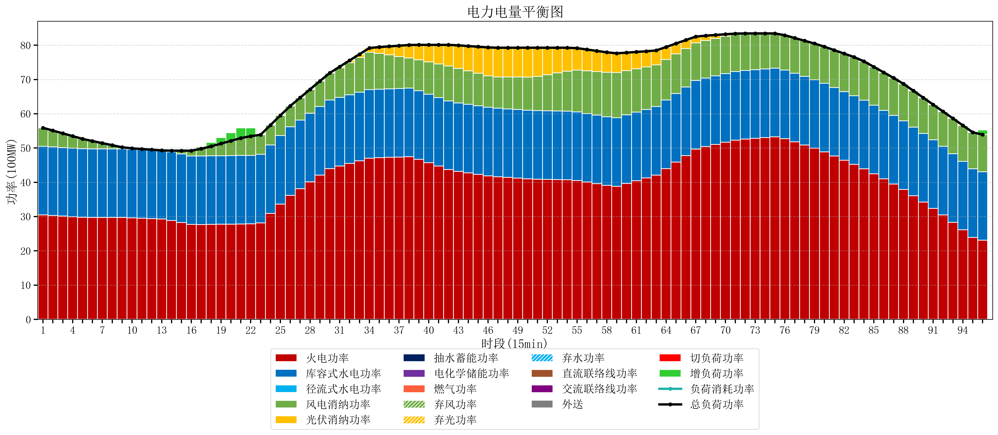
元件名称 | 时段1 | 时段2 | 时段3 | 时段4 | 时段5 | 时段6 | 时段7 | 时段8 | 时段9 | 时段10 | 时段11 | 时段12 | 时段13 | 时段14 | 时段15 | 时段16 | 时段17
name | t1 | t2 | t3 | t4 | t5 | t6 | t7 | t8 | t9 | t10 | t11 | t12 | t13 | t14 | t15 | t16 | t17
str | float64 | float64 | float64 | float64 | float64 | float64 | float64 | float64 | float64 | float64 | float64 | float64 | float64 | float64 | float64 | float64 | float64
火电功率 | 30.501245248 | 30.322719786 | 30.144194325 | 29.965668863 | 29.787143402 | 29.759006771 | 29.753428464 | 29.747850157 | 29.74227185 | 29.648775608 | 29.524249506 | 29.399723403 | 29.275197301 | 28.872785485 | 28.291732854 | 27.710680222 | 27.689307479
库容式水电功率 | 20 | 20 | 20 | 20 | 20 | 20 | 20 | 20 | 20 | 20 | 20 | 20 | 20 | 20 | 20 | 20 | 20
径流式水电功率 | 0 | 0 | 0 | 0 | 0 | 0 | 0 | 0 | 0 | 0 | 0 | 0 | 0 | 0 | 0 | 0 | 0
风电消纳功率 | 5.4 | 4.7705263158 | 4.1410526316 | 3.5115789474 | 2.8821052632 | 2.2778947368 | 1.6774736842 | 1.0770526316 | 0.47663157895 | 0.26273684211 | 0.18526315789 | 0.10778947368 | 0.030315789474 | 0.35368421053 | 0.93473684211 | 1.5157894737 | 2.0968421053
光伏消纳功率 | 0 | 0 | 0 | 0 | 0 | 0 | 0 | 0 | 0 | 0 | 0 | 0 | 0 | 0 | 0 | 0 | 0
抽水蓄能功率 | 0 | 0 | 0 | 0 | 0 | 0 | 0 | 0 | 0 | 0 | 0 | 0 | 0 | 0 | 0 | 0 | 0
电化学储能功率 | 0 | 0 | 0 | 0 | 0 | 0 | 0 | 0 | 0 | 0 | 0 | 0 | 0 | 0 | 0 | 0 | 0
燃气功率 | 0 | 0 | 0 | 0 | 0 | 0 | 0 | 0 | 0 | 0 | 0 | 0 | 0 | 0 | 0 | 0 | 0
直流联络线功率 | 0 | 0 | 0 | 0 | 0 | 0 | 0 | 0 | 0 | 0 | 0 | 0 | 0 | 0 | 0 | 0 | 0
交流联络线功率 | 0 | 0 | 0 | 0 | 0 | 0 | 0 | 0 | 0 | 0 | 0 | 0 | 0 | 0 | 0 | 0 | 0
负荷消耗功率 | 55.901245248 | 55.093246102 | 54.285246956 | 53.477247811 | 52.669248665 | 52.036901507 | 51.430902148 | 50.824902789 | 50.218903429 | 49.91151245 | 49.709512664 | 49.507512877 | 49.305513091 | 49.226469696 | 49.226469696 | 49.226469696 | 49.786149584
外送 | 0 | 0 | 0 | 0 | 0 | 0 | 0 | 0 | 0 | 0 | 0 | 0 | 0 | 0 | 0 | 0 | 0
总负荷功率 | 55.901245248 | 55.093246102 | 54.285246956 | 53.477247811 | 52.669248665 | 52.036901507 | 51.430902148 | 50.824902789 | 50.218903429 | 49.91151245 | 49.709512664 | 49.507512877 | 49.305513091 | 49.226469696 | 49.226469696 | 49.226469696 | 49.786149584
弃风功率 | 0 | 0 | 0 | 0 | 0 | 0 | 0 | 0 | 0 | 0 | 0 | 0 | 0 | 0 | 0 | 0 | 0
弃光功率 | 0 | 0 | 0 | 0 | 0 | 0 | 0 | 0 | 0 | 0 | 0 | 0 | 0 | 0 | 0 | 0 | 0
弃水功率 | 0 | 0 | 0 | 0 | 0 | 0 | 0 | 0 | 0 | 0 | 0 | 0 | 0 | 0 | 0 | 0 | 0
切负荷功率 | 0 | 0 | 0 | 0 | 0 | 0 | 0 | 0 | 0 | 0 | 0 | 0 | 0 | 0 | 0 | 0 | 0
增负荷功率 | 0 | 0 | 0 | 0 | 0 | 0 | 0 | 0 | 0 | 0 | 0 | 0 | 0 | 0 | 0 | 0 | 0.55967988849

